UI
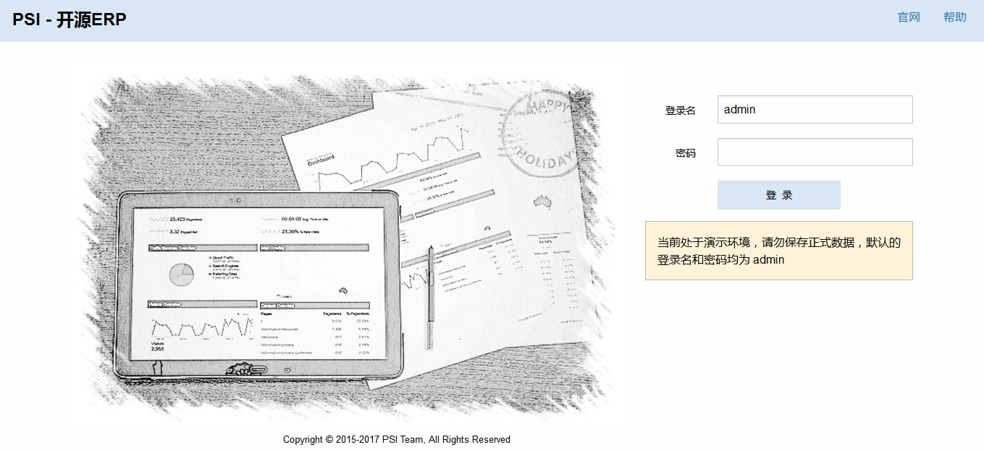
用户登录

功能点
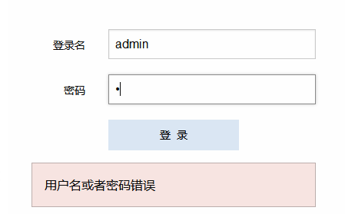
用户登录

1 | 用户首次登录的时候，输入焦点落在“登录名”输入框里面。

2 | 用户成功登录过一次后，用cookie记录登录名，下次登录后自动出现在“登录名”中，输入焦点落在“密码”
 | 输入框里面。

3 | 各个输入框遵循PSI惯例：回车键跳转输入框，最后一个输入框回车触发默认操作按钮。

4 | 演示环境下，出现提示信息

5 | 输入密码错误，出现提示信息

